关系图
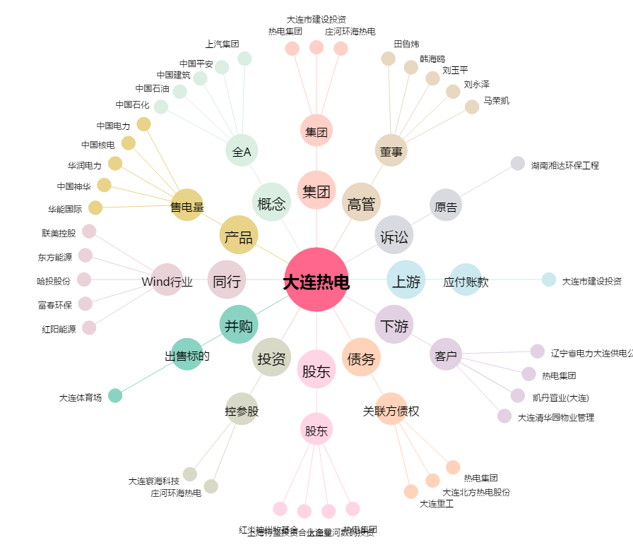
大连热电[600719.SH] - 关系概览图

